モットー
基本的概念
重要
未確定 |  | 格ゲー楽しさ
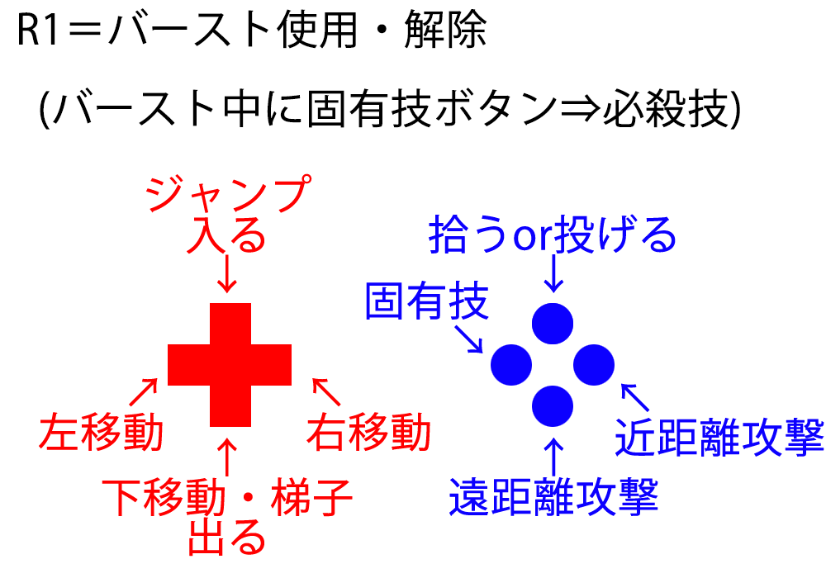
 | ベースのゲーム スマブラ６４ | 必殺技で決める コンボがつながった カウンター決まった 空中投げ
 | まずは四体作る
 | ステージ スイカ、トイレ、ラリーetc or オリジナル
 | 気に入ったものは即採用 減らす× 追加○
 | 見ててやりたいゲーム (見せてすごいは×) |  | 自分の頭の中のことが 的中した | ジャンケン 自分が不利な状態で 勝つ楽しさ
 | 必殺技は絶対導入、 かつ拘りまくる。
 | それっぽく見えるところから 手をつけていく 面白いやつ優先 （CPUは後で） |  | 予想が当たった | かっこいいプレイが したいから またプレイしたい
 | ジャンプ 十字↑ or ボタン |  |  | バースト ↓ 必殺技

UI
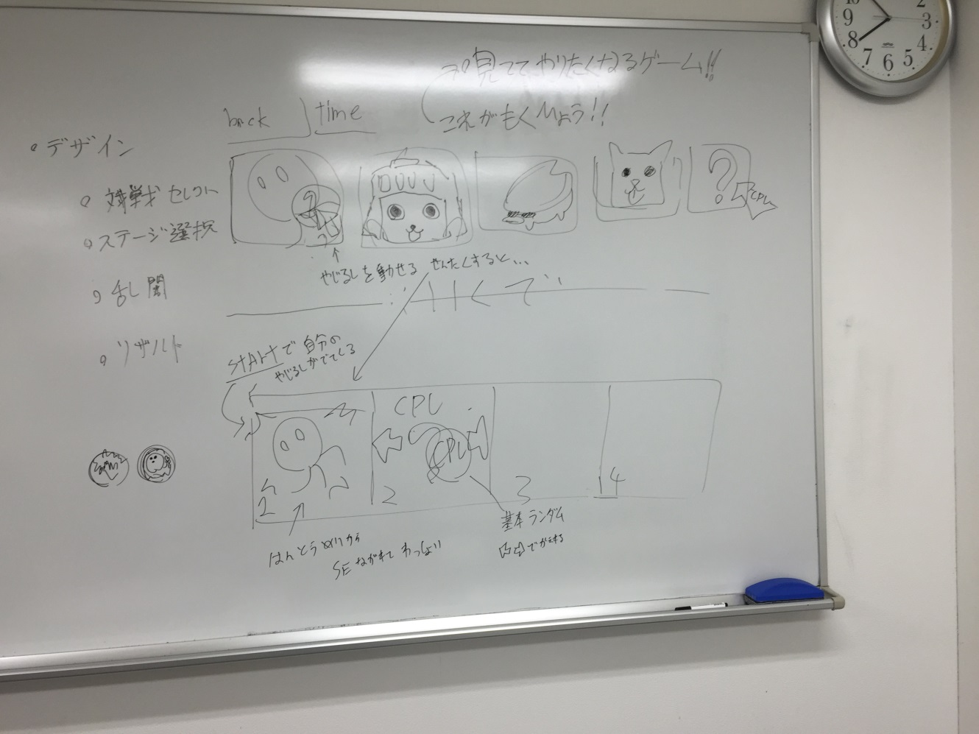
選択画面１ | ステージ選択 | 戦闘画面
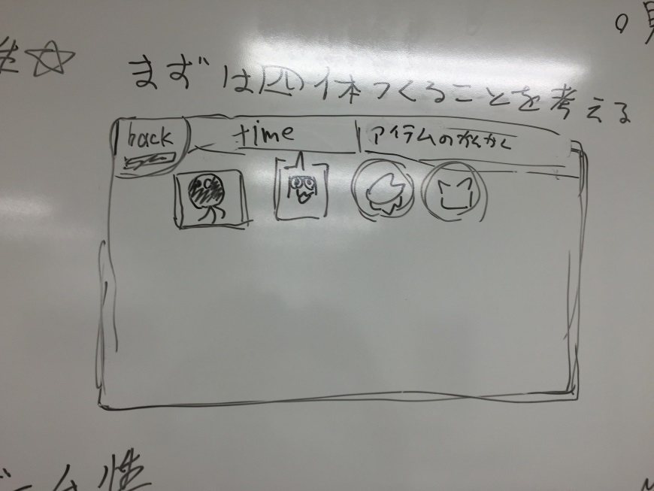
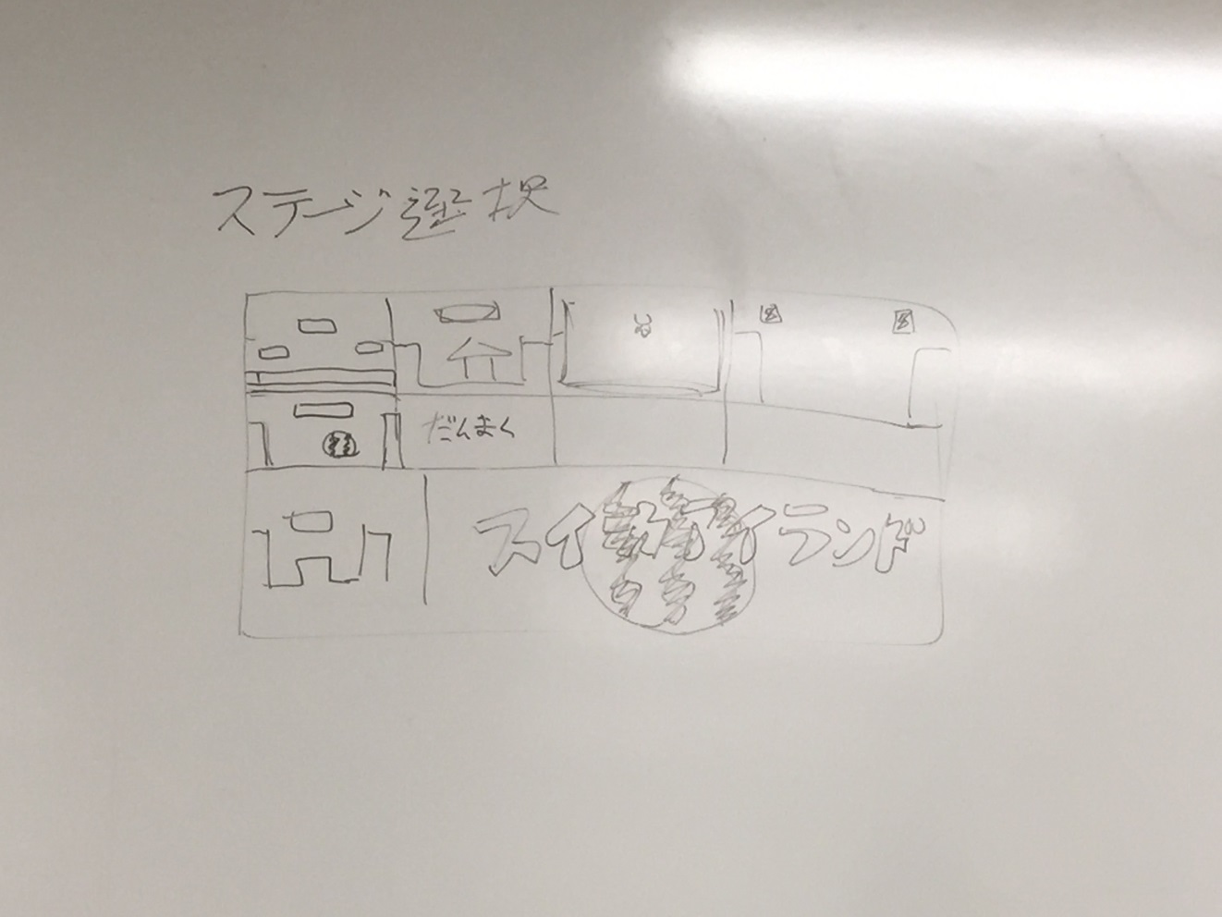
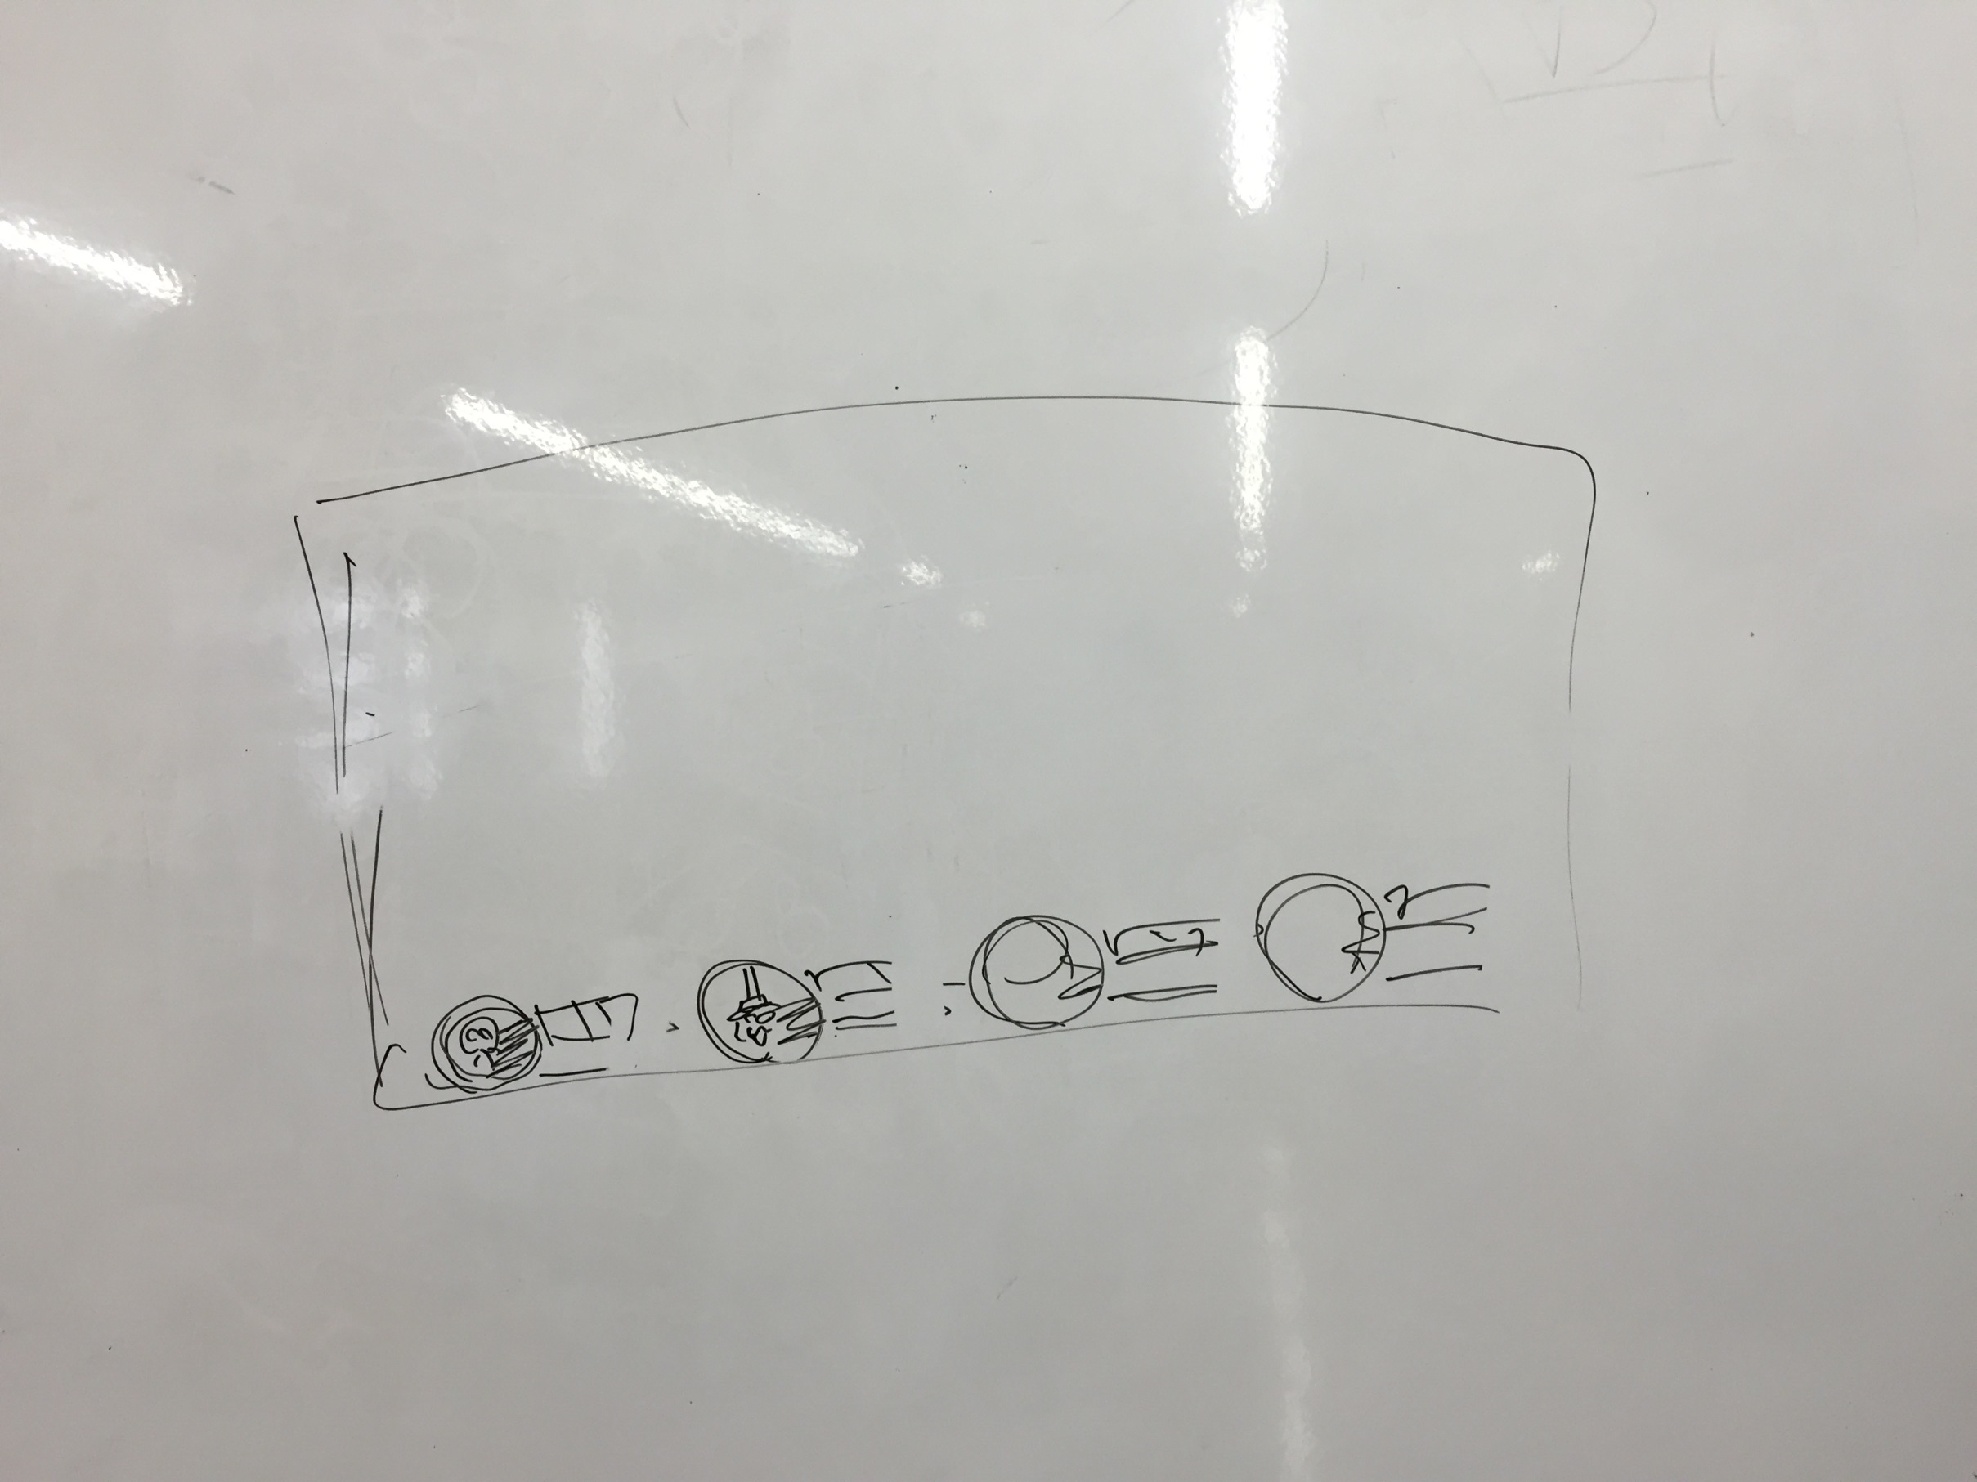

選択画面２

